运维发展史
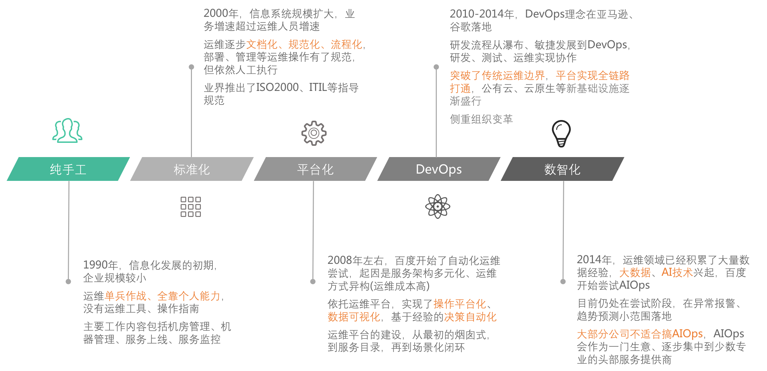

交付场景
 | 纯手工 |  | 平台化ToM | 平台化ToC | 自动化

①需求 | RD |  | RD | RD | RD
沟通
技术选型转移
②技术方案 | OP |  | OP | OP | RD
工作流/声明
编排转移
模板化
③编排 | OP |  | OP | RD | RD
工单
审批自动化
④审批 | OP |  | OP | OP | 平台

执行自动化
⑤执行 | OP |  | 平台 | 平台 | 平台
终态
维持
检查转移
检查自动化
⑥检查 | OP |  | OP | RD | 平台

⑦需求验收 | RD |  | RD | RD | RD

 |  | 交付场景的能力演进

对账场景
 |  | 纯手工 | 平台化-ToM | 平台化-ToC | 自动化
 | 云消费
生产
账单接口化
ODS | ①云账单 | Excel | Excel | Excel | 平台
预处理
预处理
账单入库
DWD | ②账单底单 | Excel | 平台 | 平台 | 平台
ETL
ETL
人工做账
人工修数
DWS | ③多维账单 | Excel | 平台 | 平台 | 平台
汇聚
BI分析
语义聚合
ADS | ④运营报表 | Excel | Excel | 平台 | 平台
消费
人工取数

 | CXO决策
对账场景能力演进

 | 约束: 云账单缺少技术性规范，短期人工预处理无法消除，长期随着云厂商能力迭代或三方厂商介入、会逐步收敛 约束: Excel是平台能力的必要补充，因为人工取数、做账、修数的需求无法消除，也因为BI平台做不到全维度灵活组合。 把Excel当做平台能力的一部分，避免技术洁癖 认知: Excel是最灵活的数字处理工具，BI做到最好也就是算力强化、但功能弱化的Excel。你终将从Excel中来、到Excel中去

备注
 | 语义聚合主要是提炼数字语义，如拍搜超预算100万是什么原因、机器环比增加200万是什么原因、定价误差300万是什么原因

